关系图
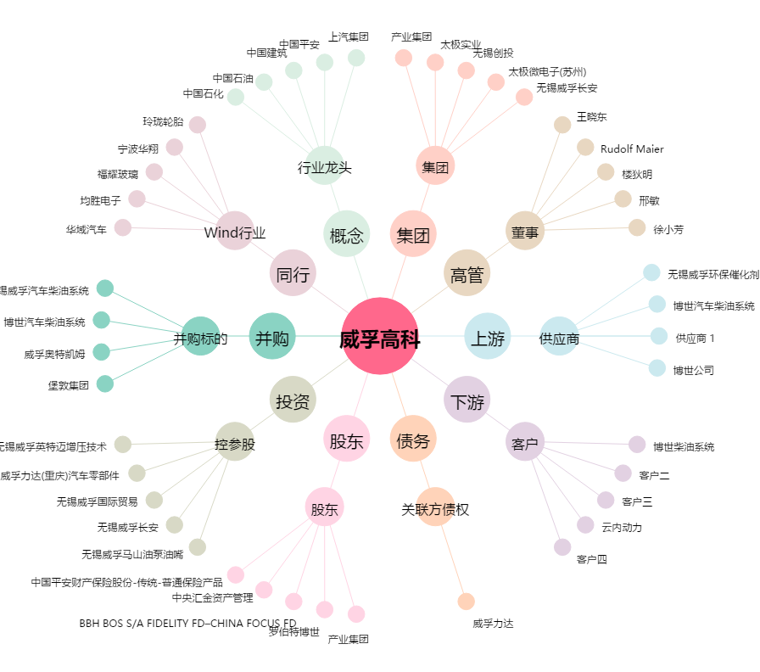
威孚高科[000581.SZ] - 关系概览图

